スクリーニング
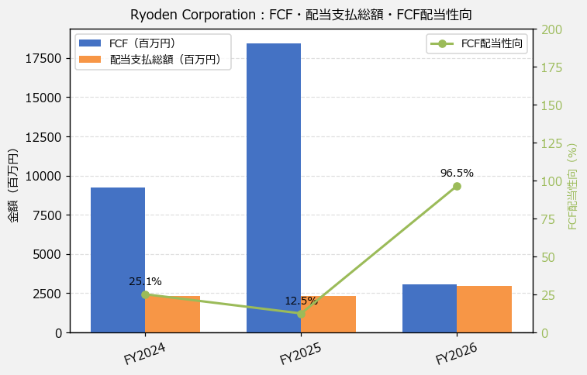
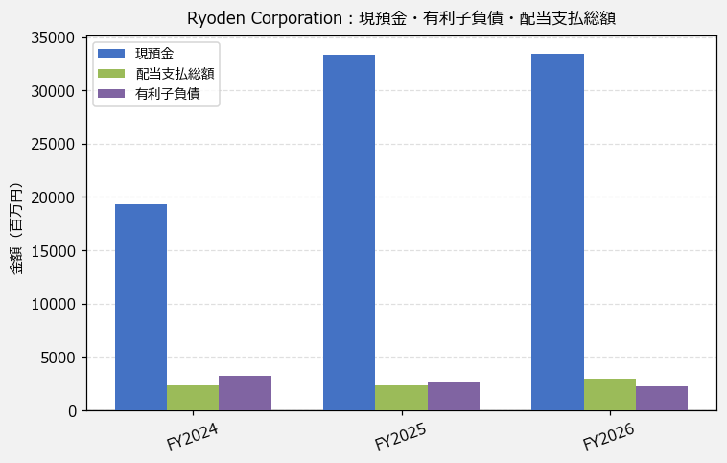
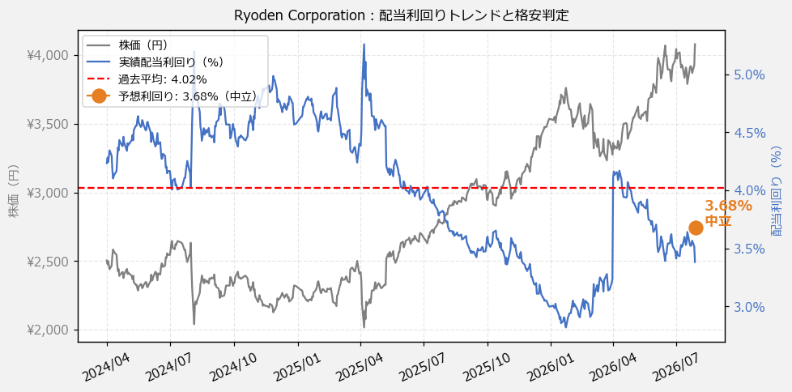
Ryoden Corporation（8084） 財務スクリーニング 2026/07/28

現在株価（円） | ¥4,080
予想DPS（円） | ¥150
予想配当利回り | 3.68%

指標 | FY2024 | FY2025 | FY2026 | CAGR（3年）
EPS（円） | 266.40 | 218.28 | 244.99 | -4.1%
DPS実績（円） | 106.00 | 106.00 | 138.00 | +14.1%
EPS配当性向[%] | 39.8 | 48.6 | 56.3 | —
FCF（百万円） | 9,232.0 | 18,438.0 | 3,082.0 | -42.2%
FCF配当性向[%] | 25.1 | 12.5 | 96.5 | —
有利子負債（百万円） | 3,216.0 | 2,616.0 | 2,242.0 | -16.5%
現預金（百万円） | 19,284.0 | 33,311.0 | 33,462.0 | +31.7%
ネットキャッシュ（百万円） | 16,068.0 | 30,695.0 | 31,220.0 | +39.4%
グロス配当余裕[年] | 8.3 | 14.5 | 11.3 | —
ネット配当余裕[年] | 6.9 | 13.3 | 10.5 | —

【短信入力】
現預金（百万円） | 19,284.0 | 33,311.0 | 33,462.0
配当支払総額（百万円） | 2,317.0 | 2,302.0 | 2,974.0

